圖表索引
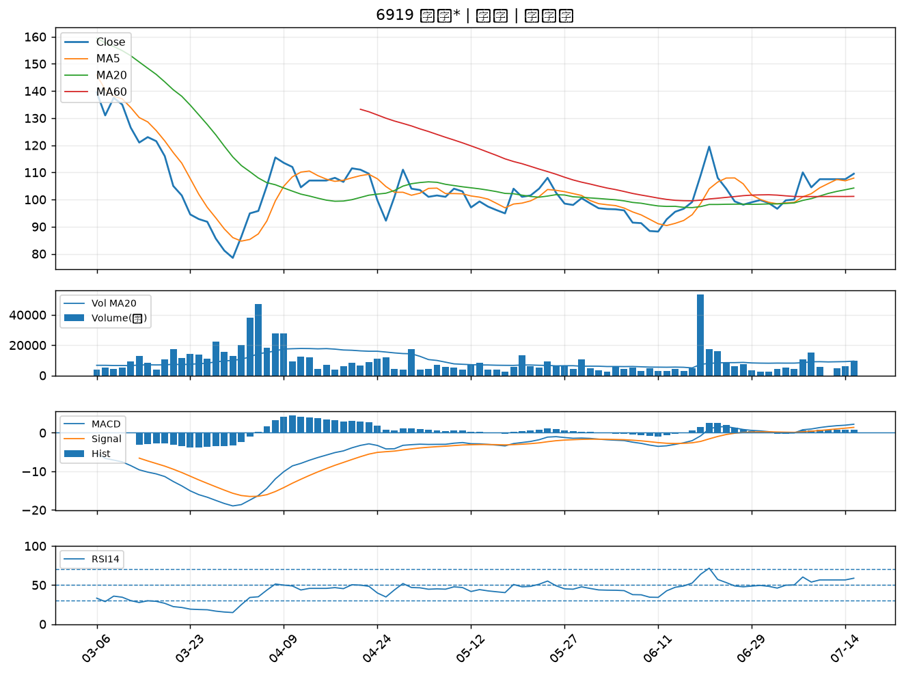
股票代號 | 股票名稱 | 市場 | 買進觀察分級 | 主力突破分數 | 圖表路徑
3033 | 威健 | 上市 | A級 | 6 | output/charts/20260715/3033_威健.png
1301 | 台塑 | 上市 | A級 | 6 | output/charts/20260715/1301_台塑.png
8932 | 智通* | 上櫃 | A級 | 6 | output/charts/20260715/8932_智通*.png
4534 | 慶騰 | 上櫃 | A級 | 6 | output/charts/20260715/4534_慶騰.png
1434 | 福懋 | 上市 | A級 | 5 | output/charts/20260715/1434_福懋.png
8131 | 福懋科 | 上市 | A級 | 4 | output/charts/20260715/8131_福懋科.png
4764 | 雙鍵 | 上市 | A級 | 4 | output/charts/20260715/4764_雙鍵.png
3360 | 尚立 | 上櫃 | A級 | 3 | output/charts/20260715/3360_尚立.png
2103 | 台橡 | 上市 | A級 | 3 | output/charts/20260715/2103_台橡.png
2912 | 統一超 | 上市 | A級 | 3 | output/charts/20260715/2912_統一超.png
3551 | 世禾 | 上櫃 | B級 | 5 | output/charts/20260715/3551_世禾.png
2482 | 連宇 | 上市 | B級 | 5 | output/charts/20260715/2482_連宇.png
5388 | 中磊 | 上市 | B級 | 4 | output/charts/20260715/5388_中磊.png
3024 | 憶聲 | 上市 | B級 | 4 | output/charts/20260715/3024_憶聲.png
2034 | 允強 | 上市 | B級 | 4 | output/charts/20260715/2034_允強.png
2845 | 遠東銀 | 上市 | B級 | 3 | output/charts/20260715/2845_遠東銀.png
2615 | 萬海 | 上市 | B級 | 3 | output/charts/20260715/2615_萬海.png
3413 | 京鼎 | 上市 | B級 | 3 | output/charts/20260715/3413_京鼎.png
4114 | 健喬 | 上櫃 | B級 | 3 | output/charts/20260715/4114_健喬.png
2520 | 冠德 | 上市 | B級 | 3 | output/charts/20260715/2520_冠德.png
3702 | 大聯大 | 上市 | B級 | 3 | output/charts/20260715/3702_大聯大.png
6829 | 千附精密 | 上櫃 | B級 | 3 | output/charts/20260715/6829_千附精密.png
2634 | 漢翔 | 上市 | B級 | 2 | output/charts/20260715/2634_漢翔.png
1216 | 統一 | 上市 | B級 | 2 | output/charts/20260715/1216_統一.png
2630 | 亞航 | 上市 | B級 | 2 | output/charts/20260715/2630_亞航.png
5880 | 合庫金 | 上市 | B級 | 2 | output/charts/20260715/5880_合庫金.png
3189 | 景碩 | 上市 | B級 | 2 | output/charts/20260715/3189_景碩.png
8039 | 台虹 | 上市 | B級 | 2 | output/charts/20260715/8039_台虹.png
2382 | 廣達 | 上市 | B級 | 2 | output/charts/20260715/2382_廣達.png
6919 | 康霈* | 上市 | B級 | 2 | output/charts/20260715/6919_康霈*.png

3033 威健｜A級
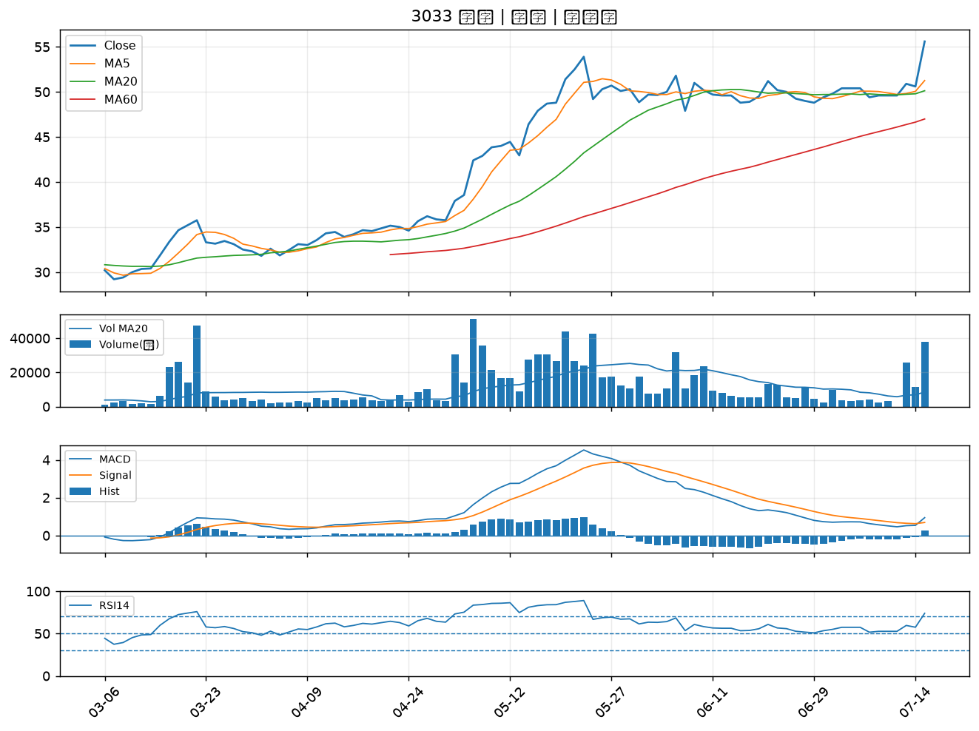

1301 台塑｜A級
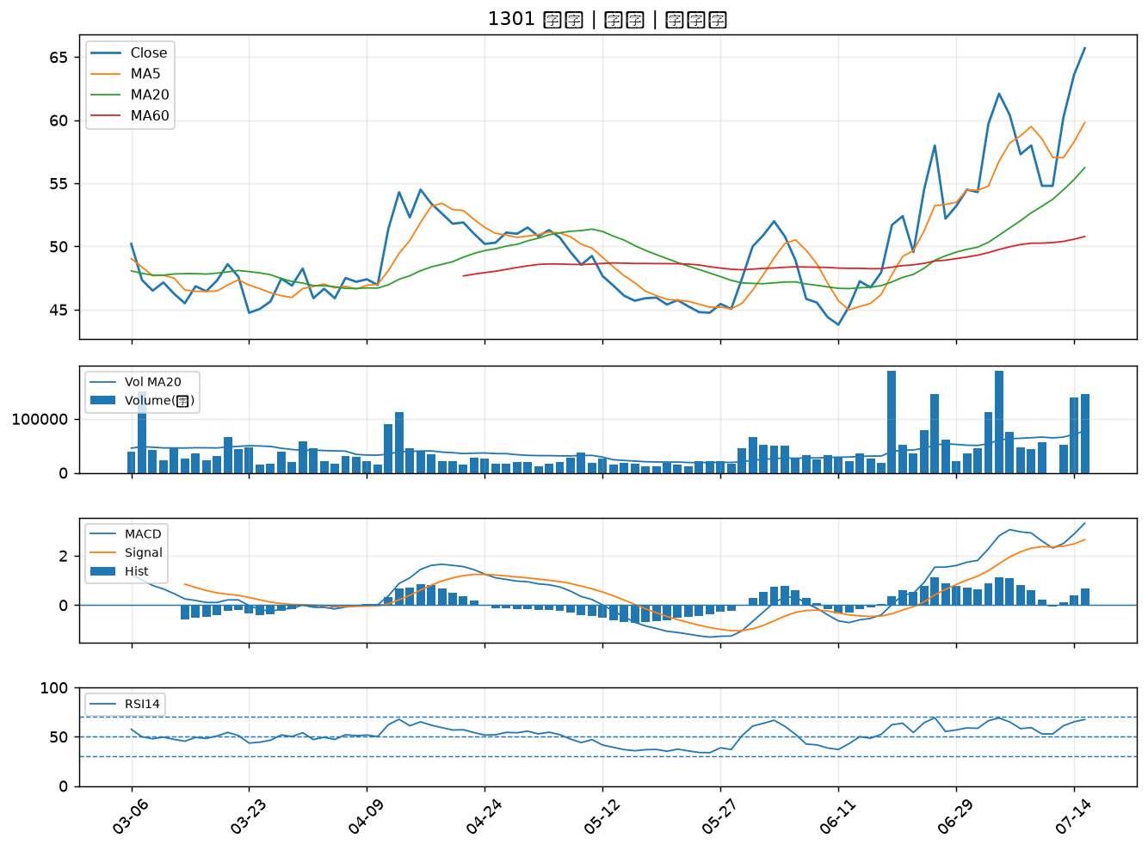

8932 智通*｜A級
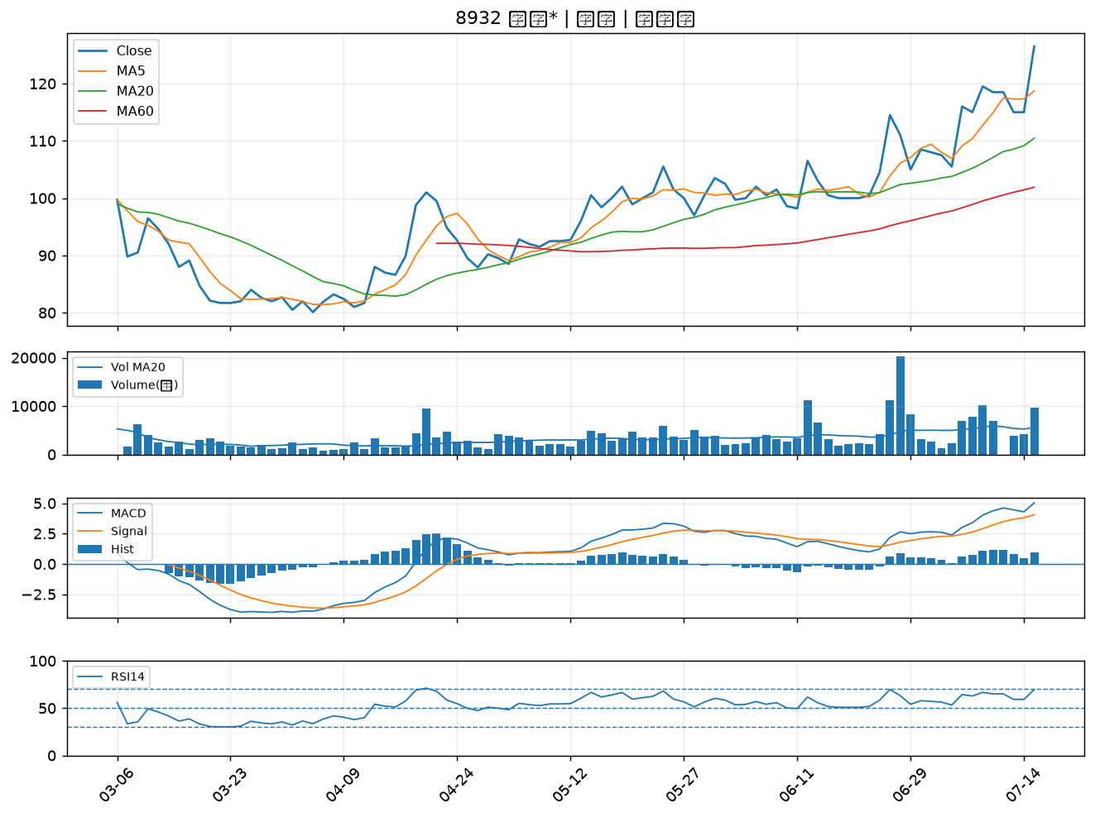

4534 慶騰｜A級
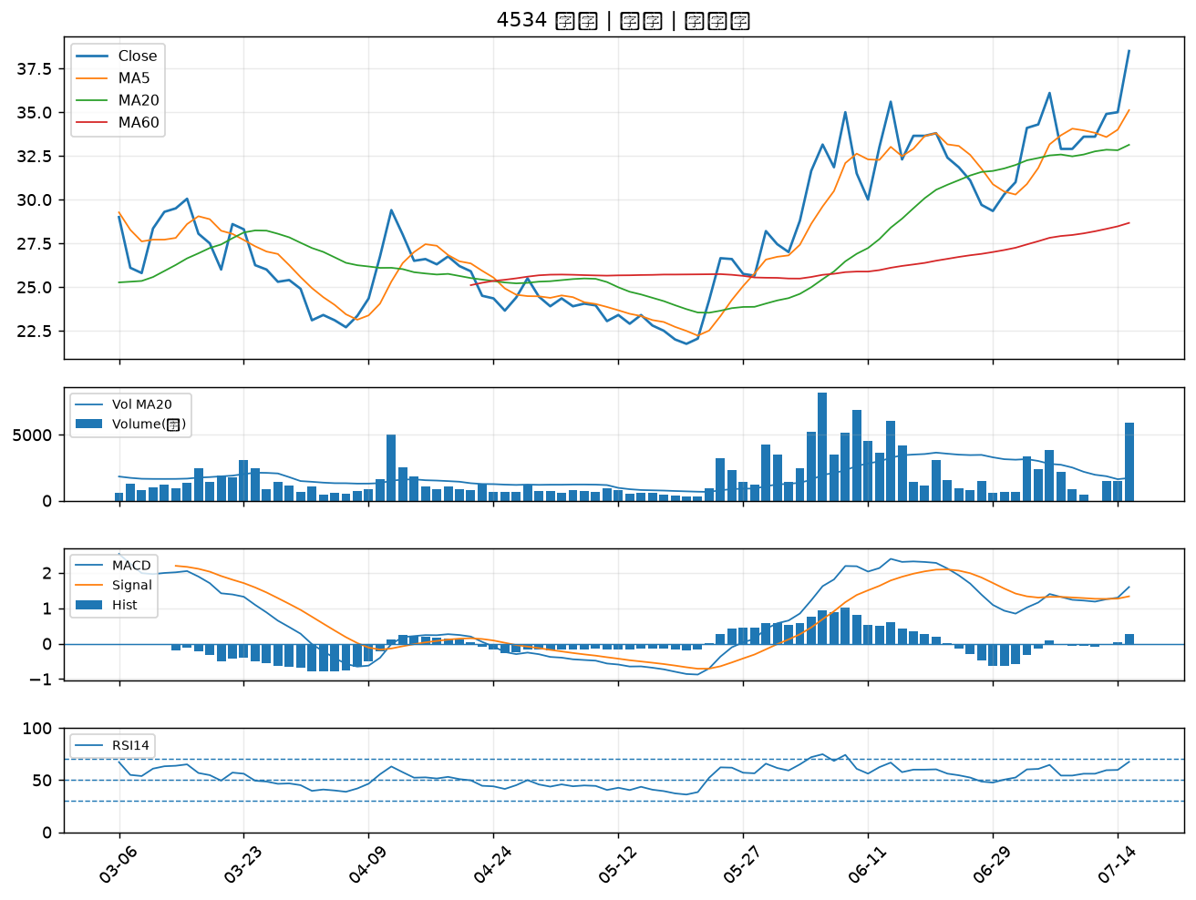

1434 福懋｜A級
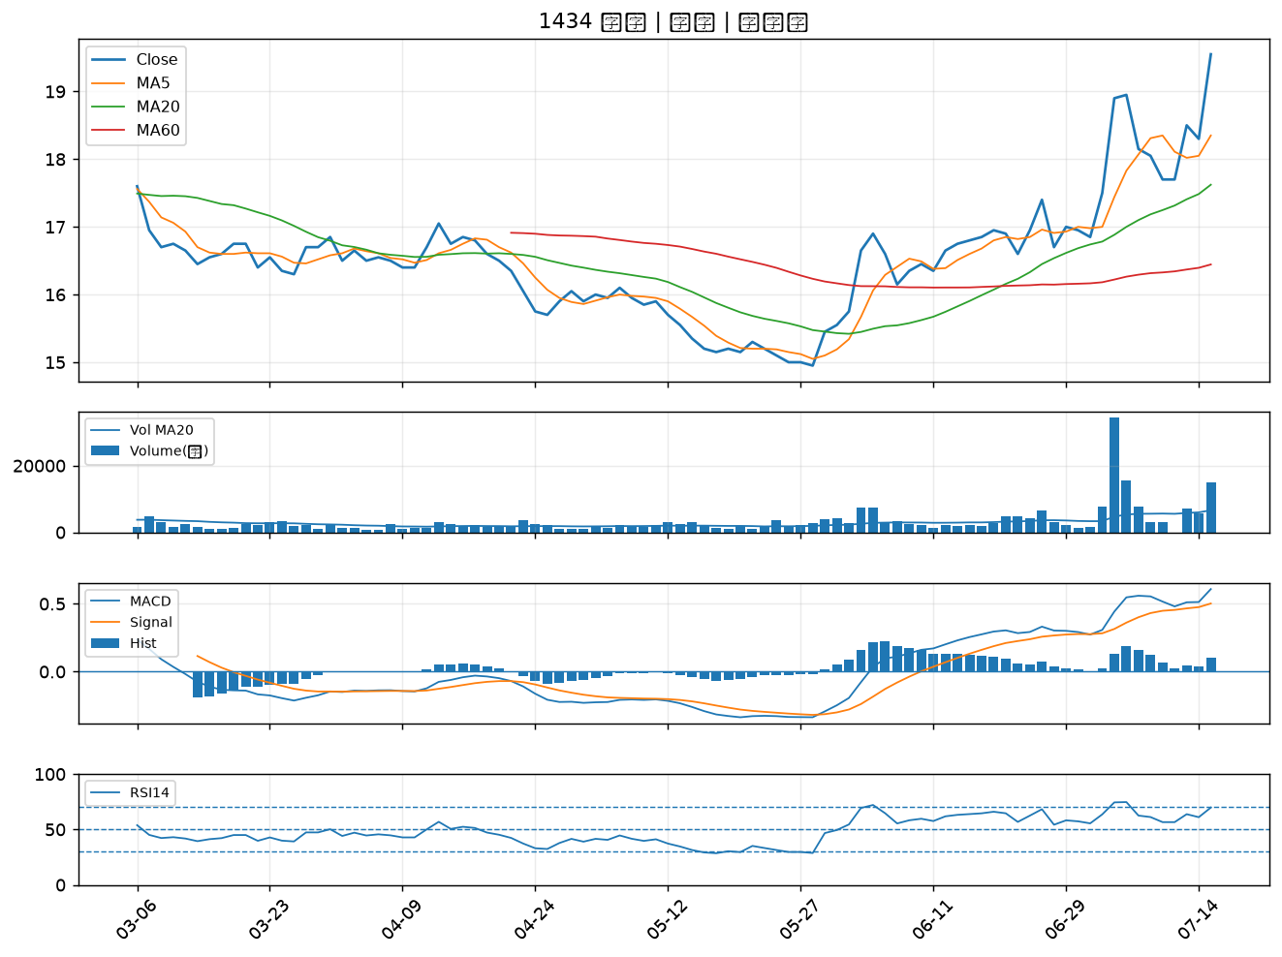

8131 福懋科｜A級
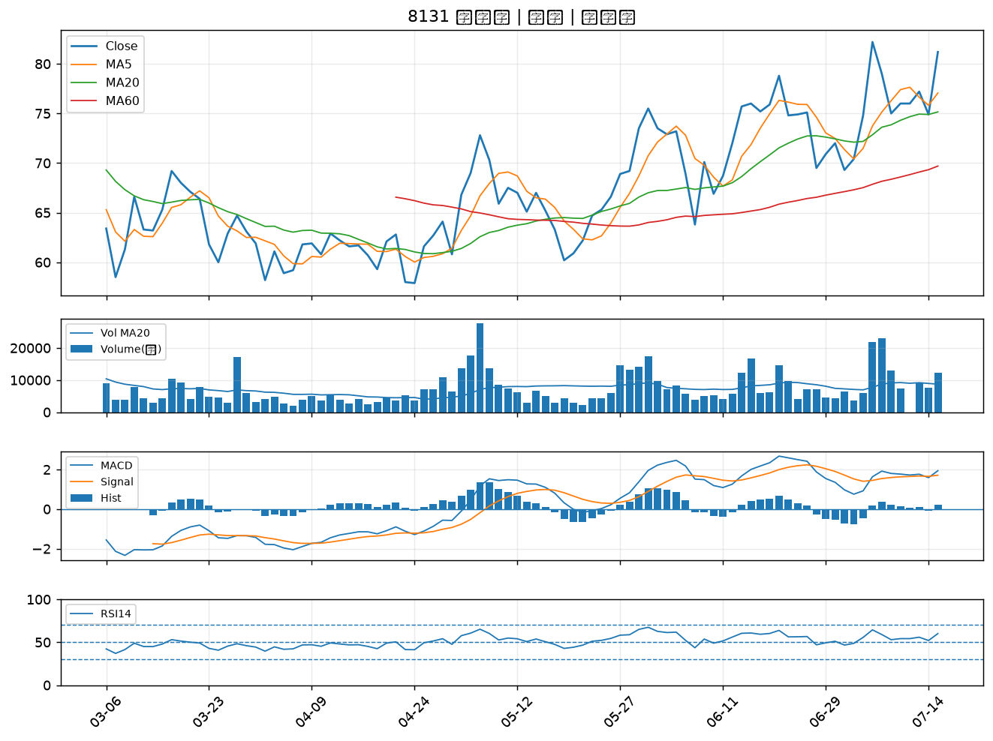

4764 雙鍵｜A級
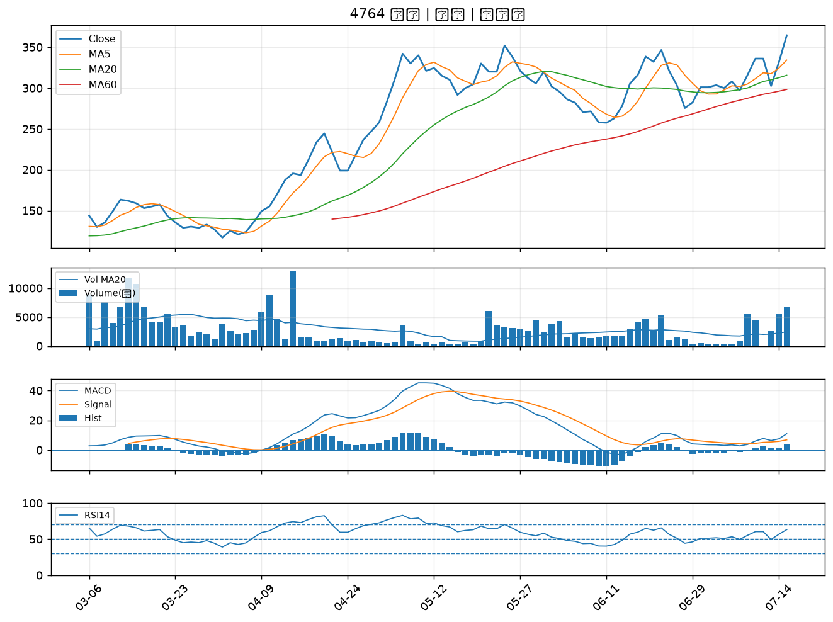

3360 尚立｜A級
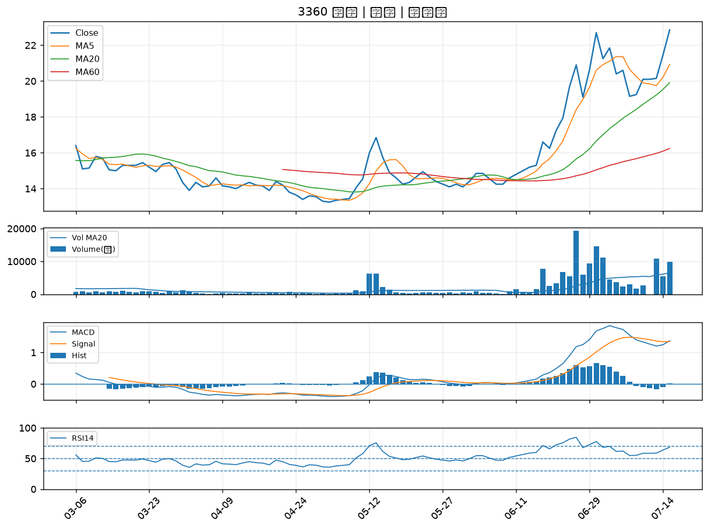

2103 台橡｜A級
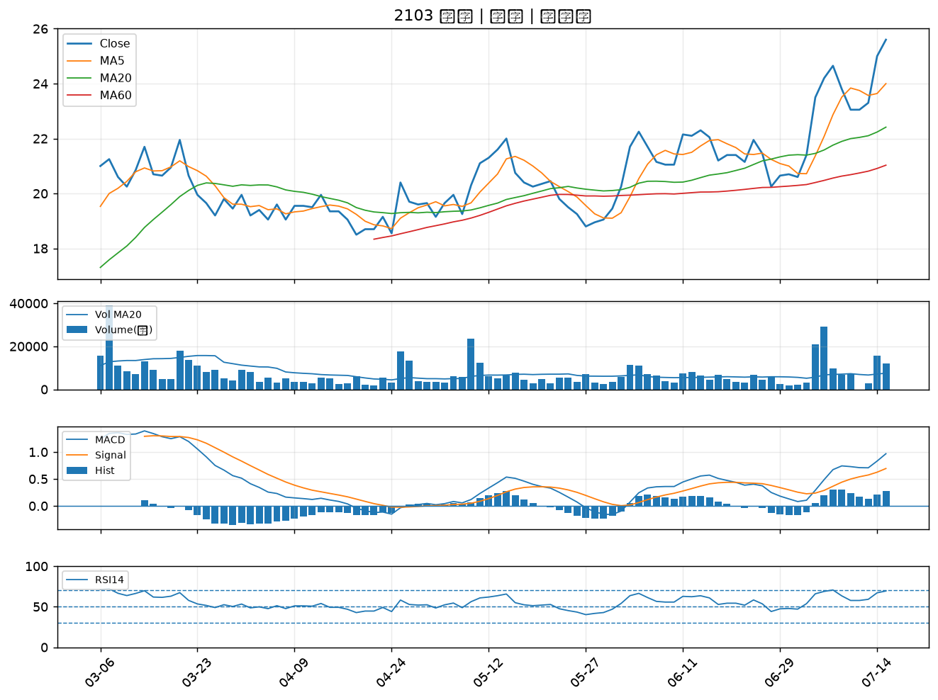

2912 統一超｜A級
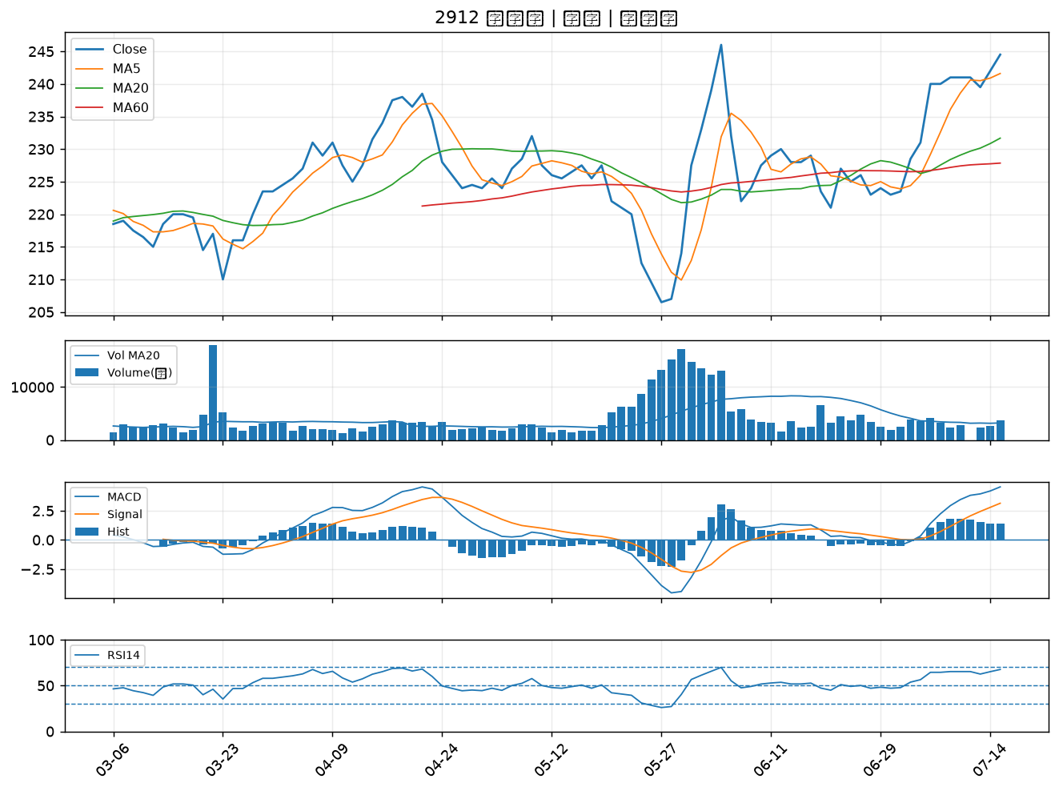

3551 世禾｜B級
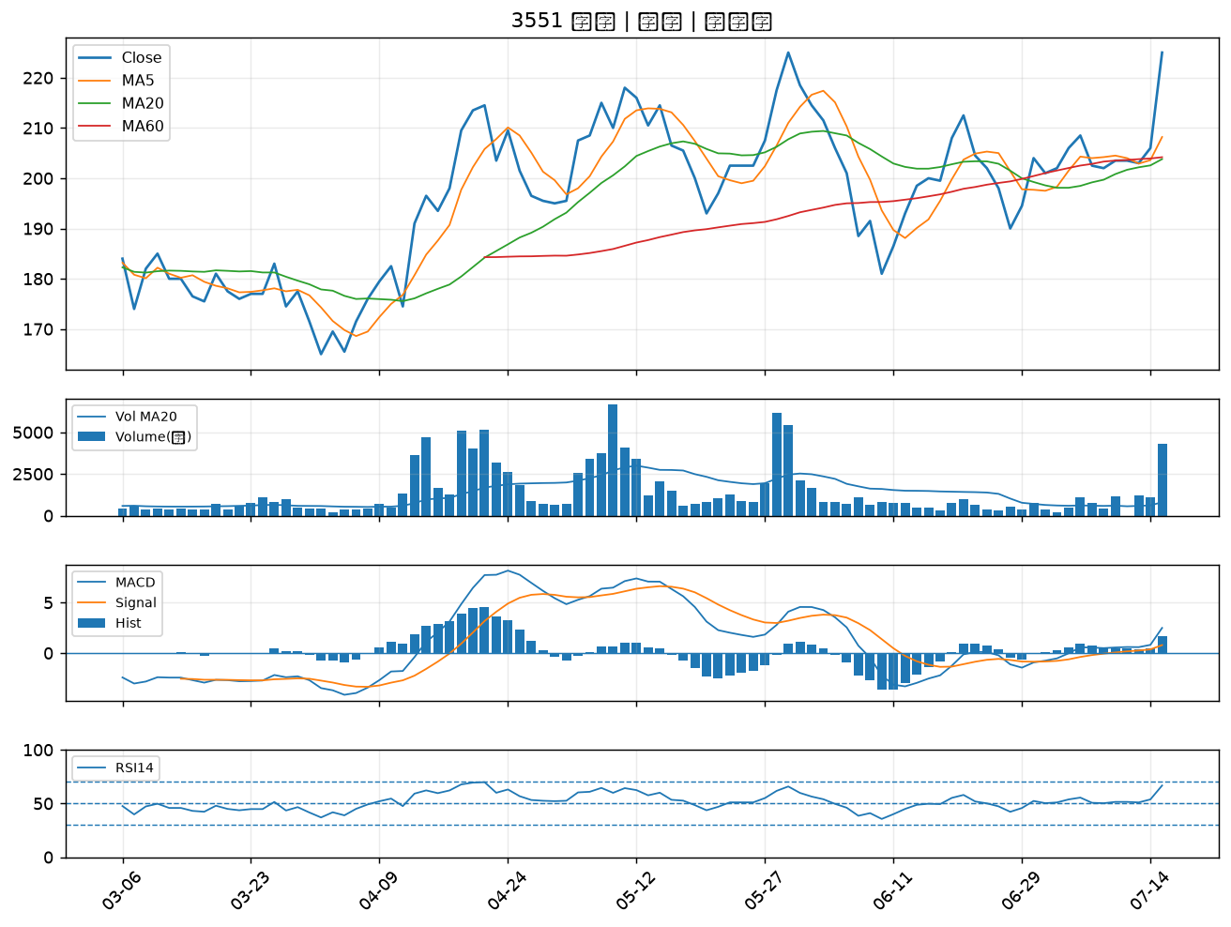

2482 連宇｜B級
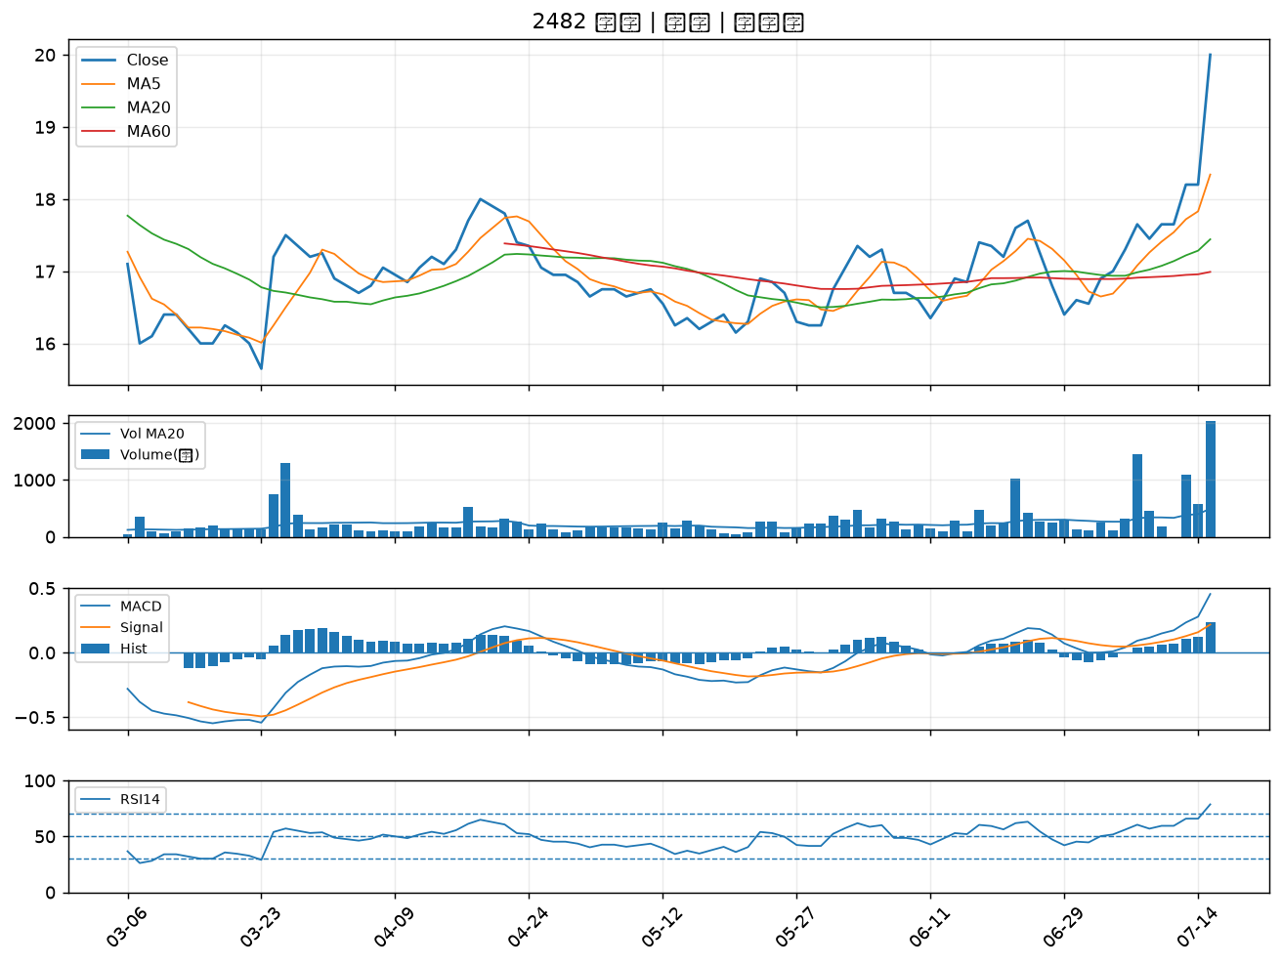

5388 中磊｜B級
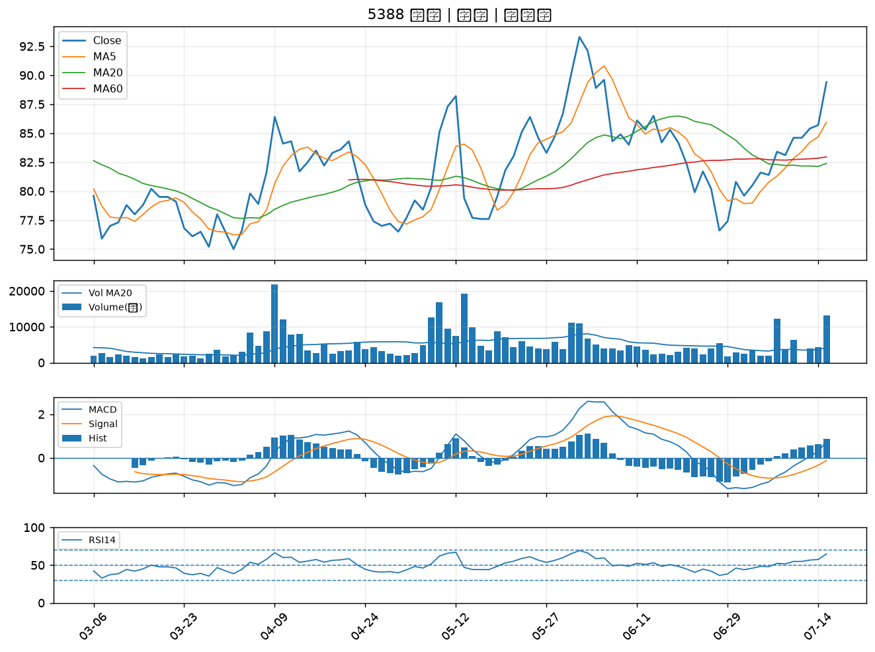

3024 憶聲｜B級
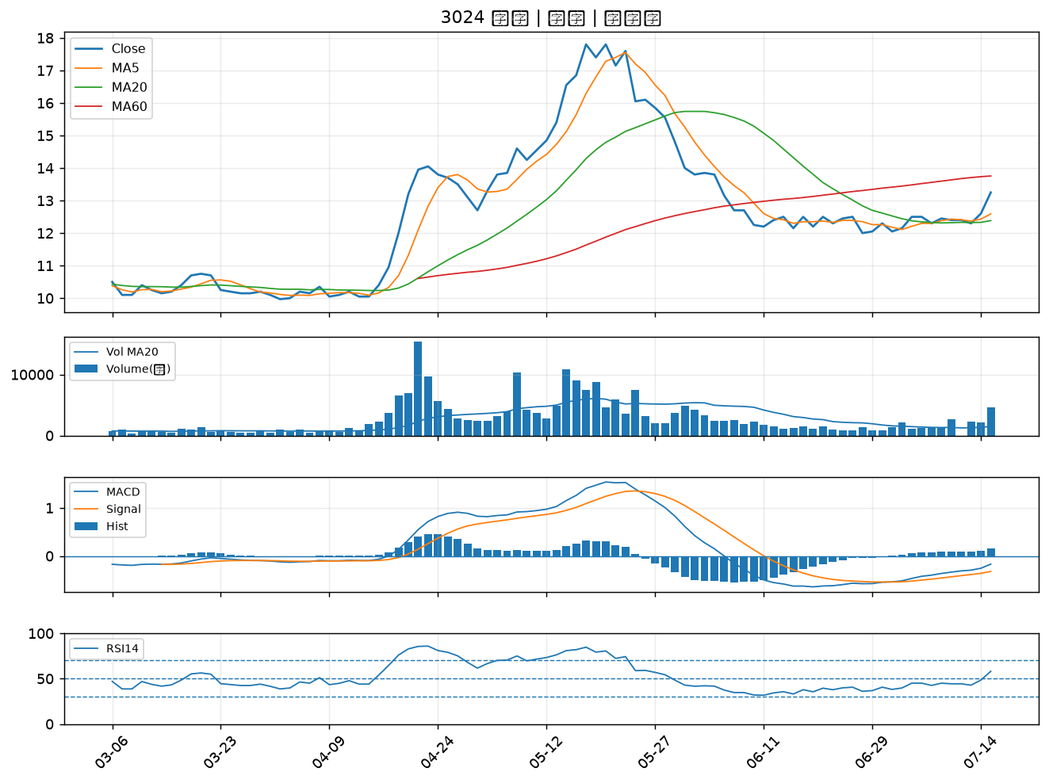

2034 允強｜B級
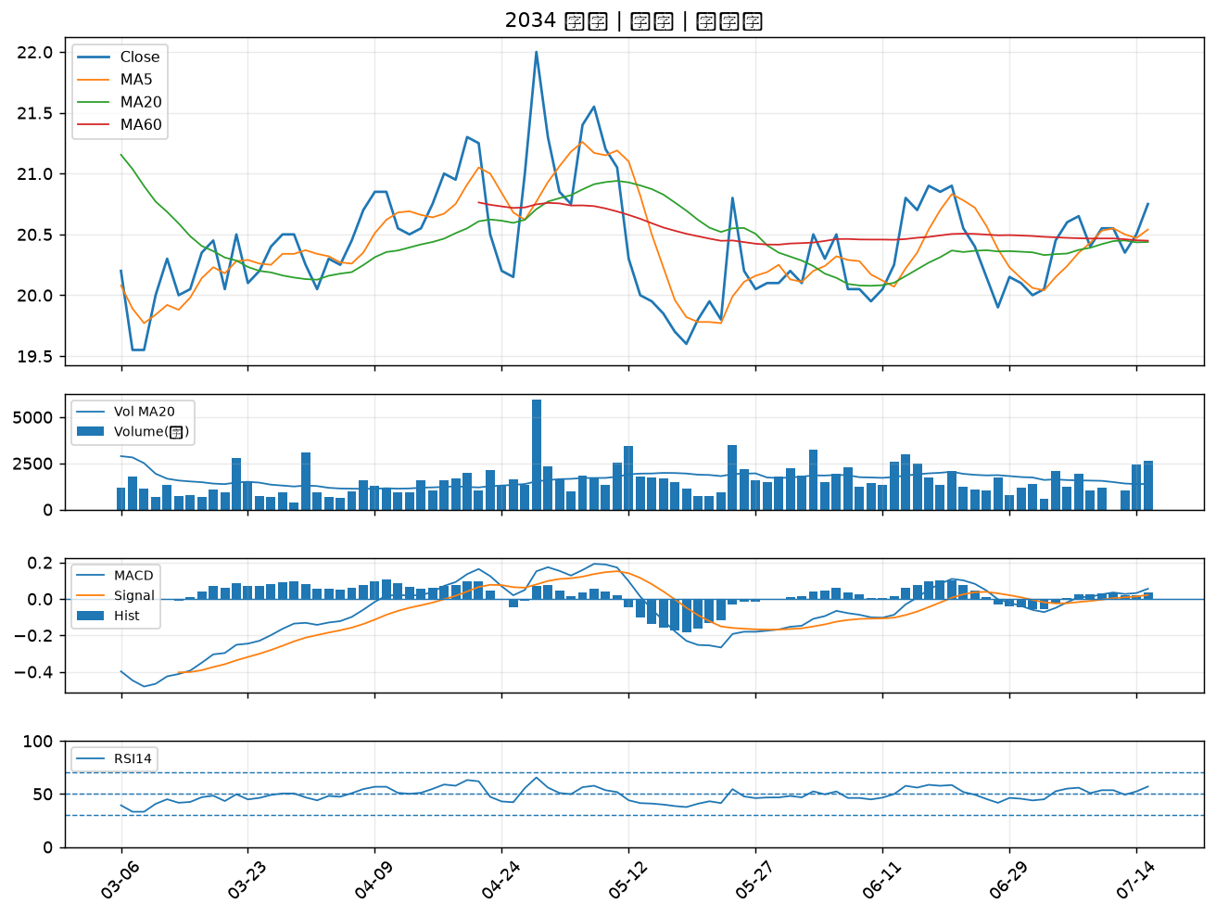

2845 遠東銀｜B級
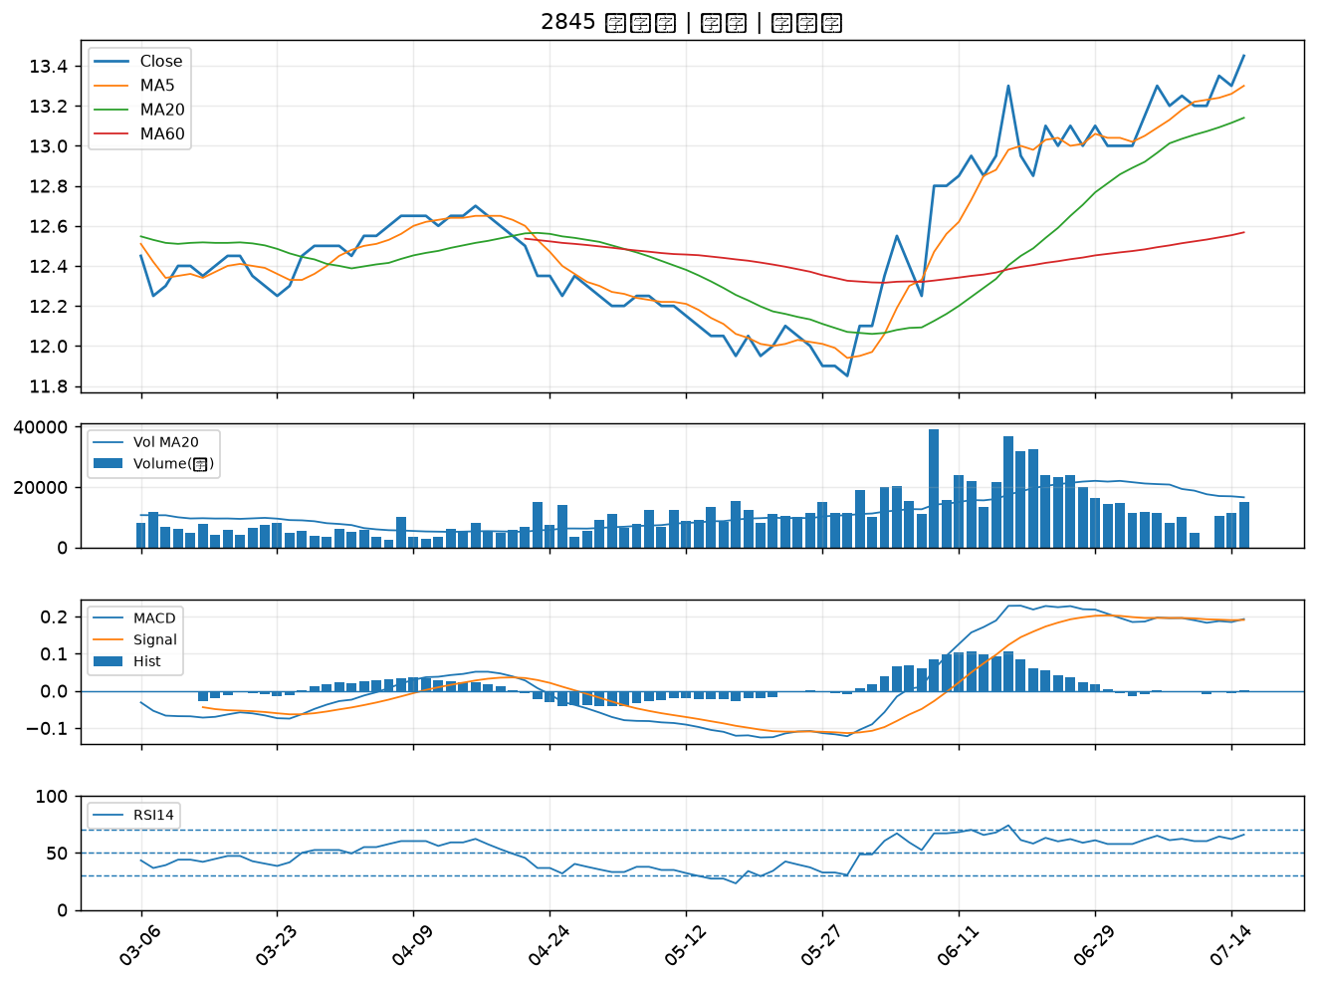

2615 萬海｜B級
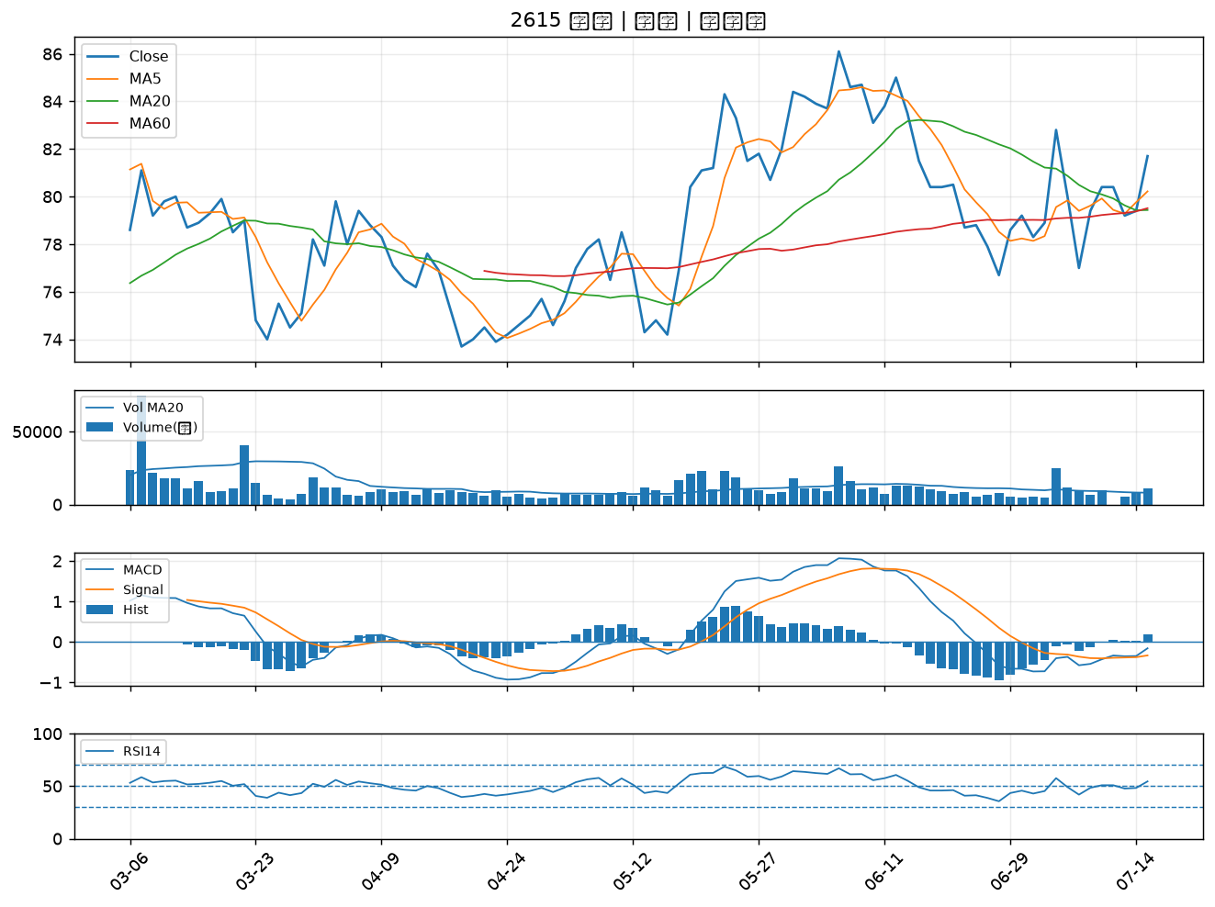

3413 京鼎｜B級
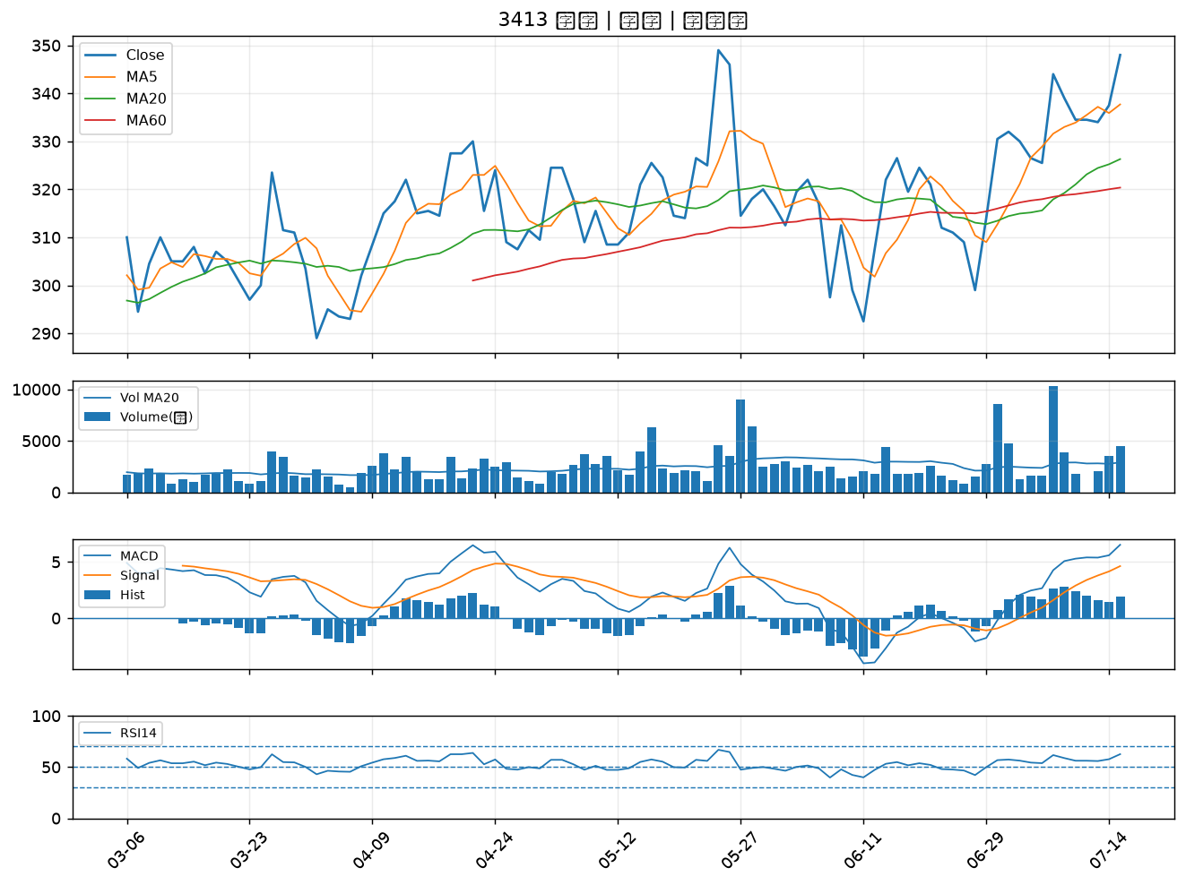

4114 健喬｜B級
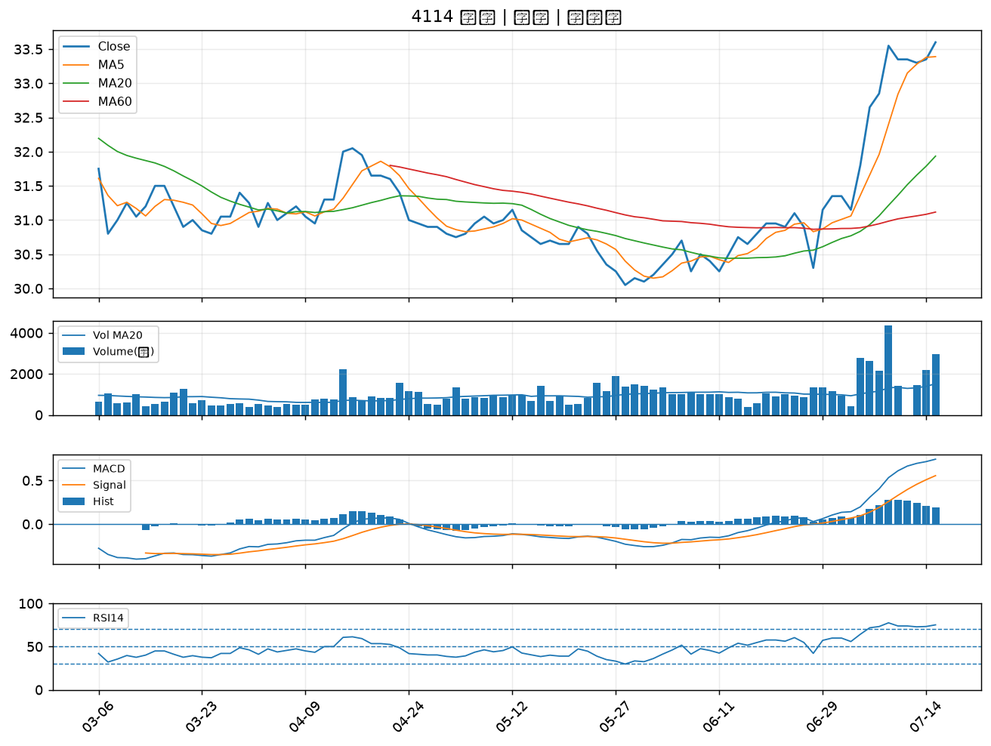

2520 冠德｜B級
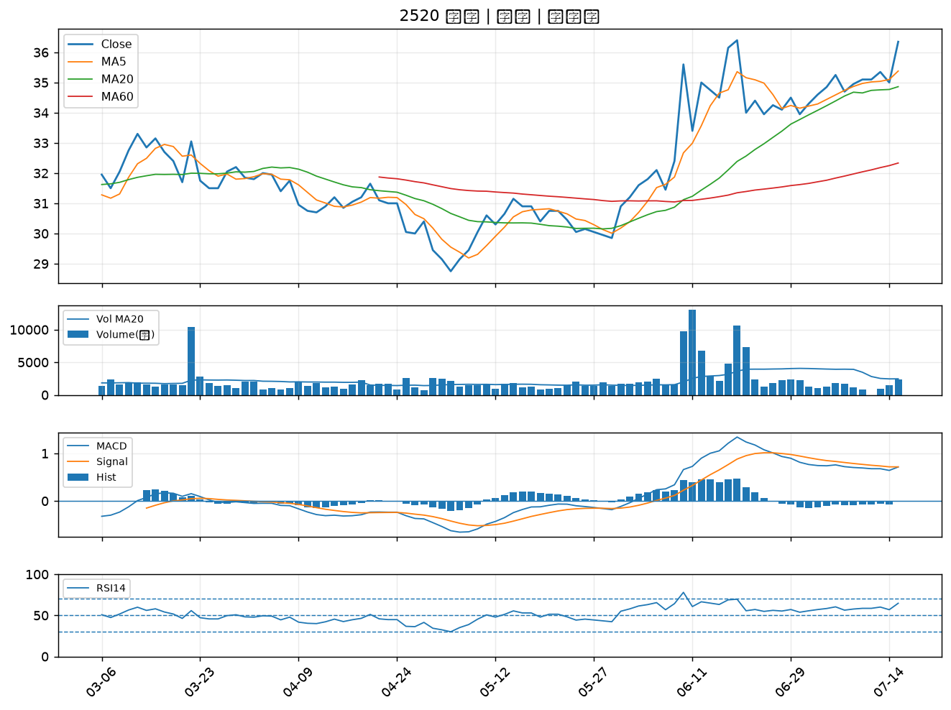

3702 大聯大｜B級
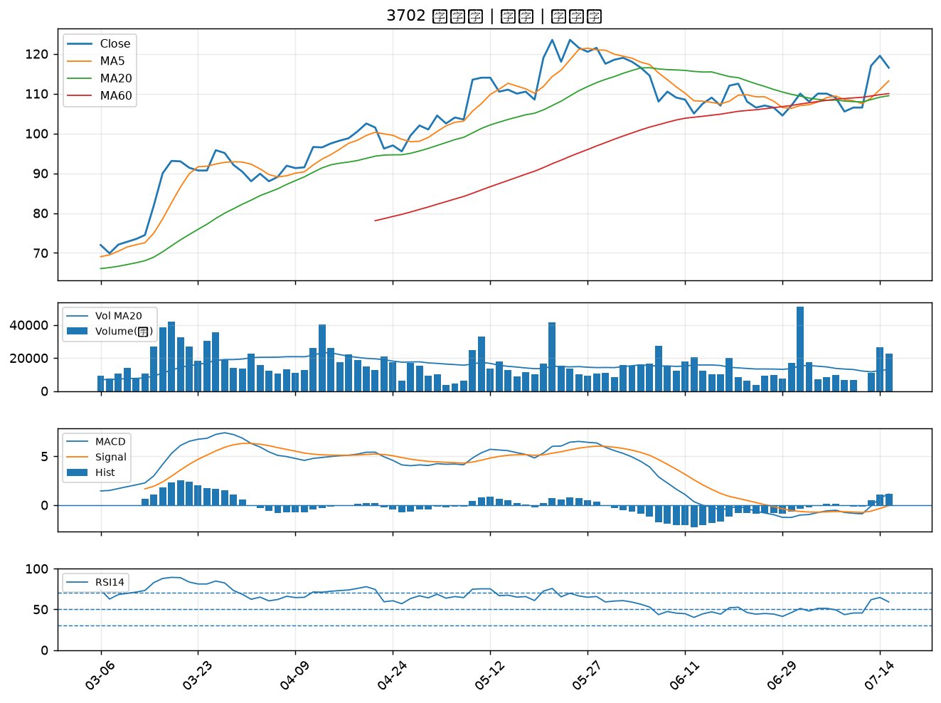

6829 千附精密｜B級
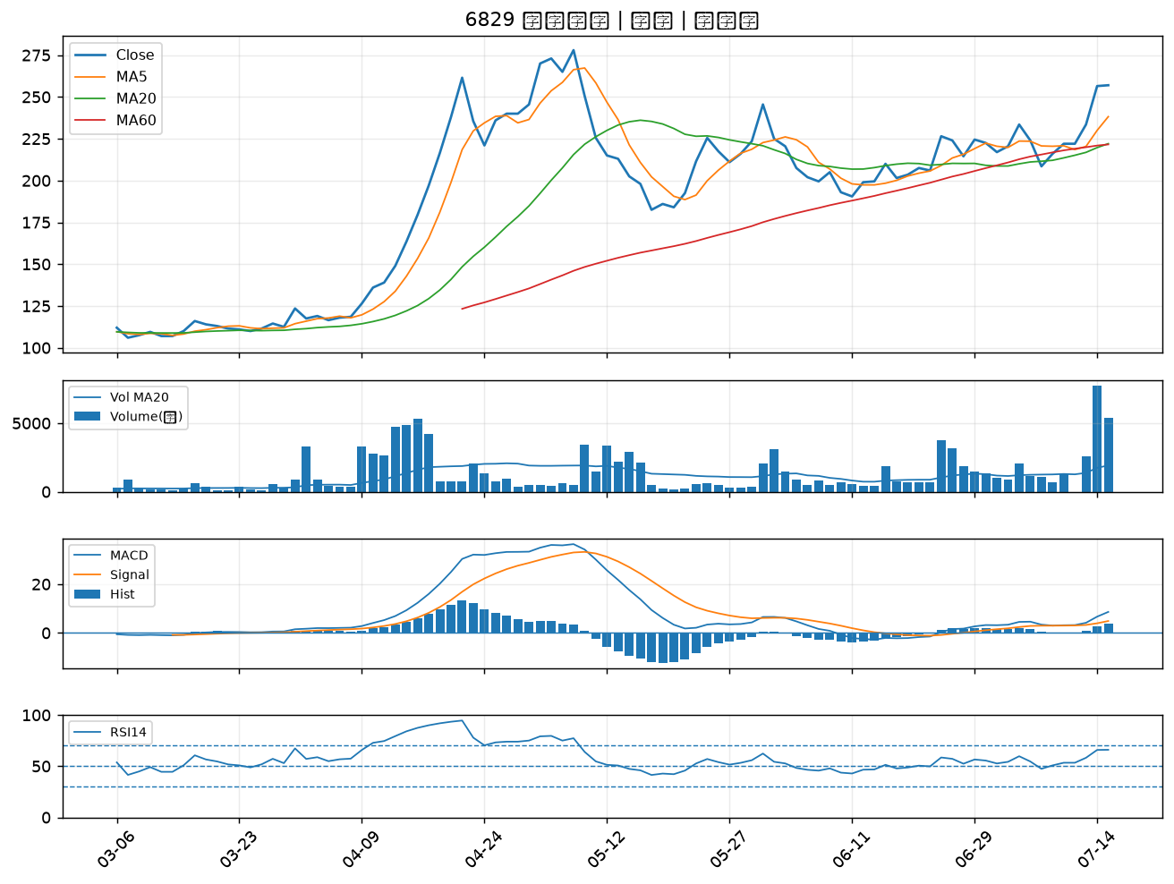

2634 漢翔｜B級
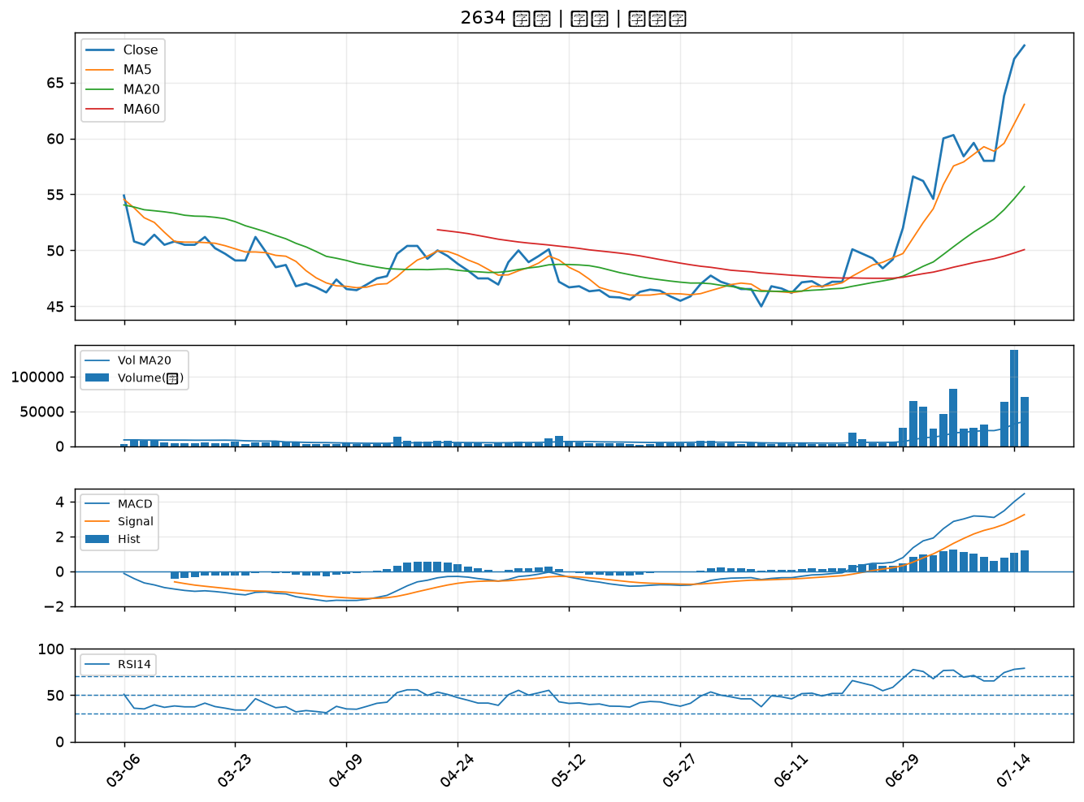

1216 統一｜B級
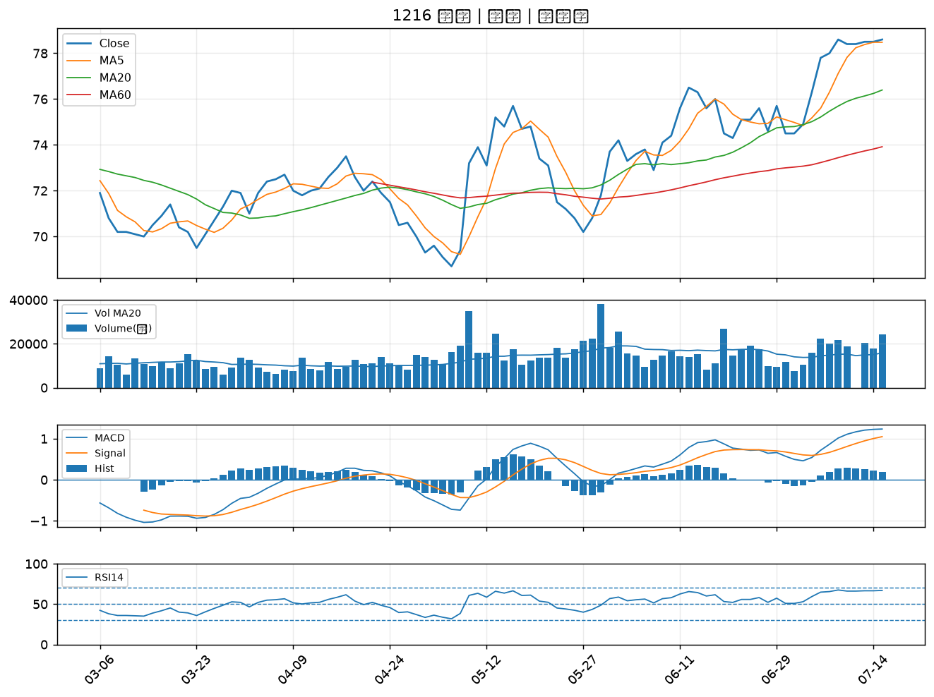

2630 亞航｜B級
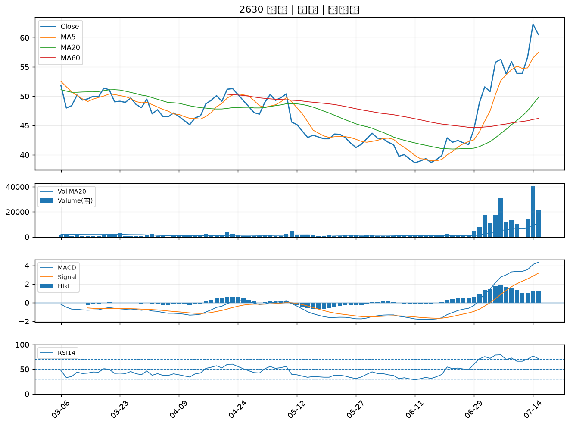

5880 合庫金｜B級
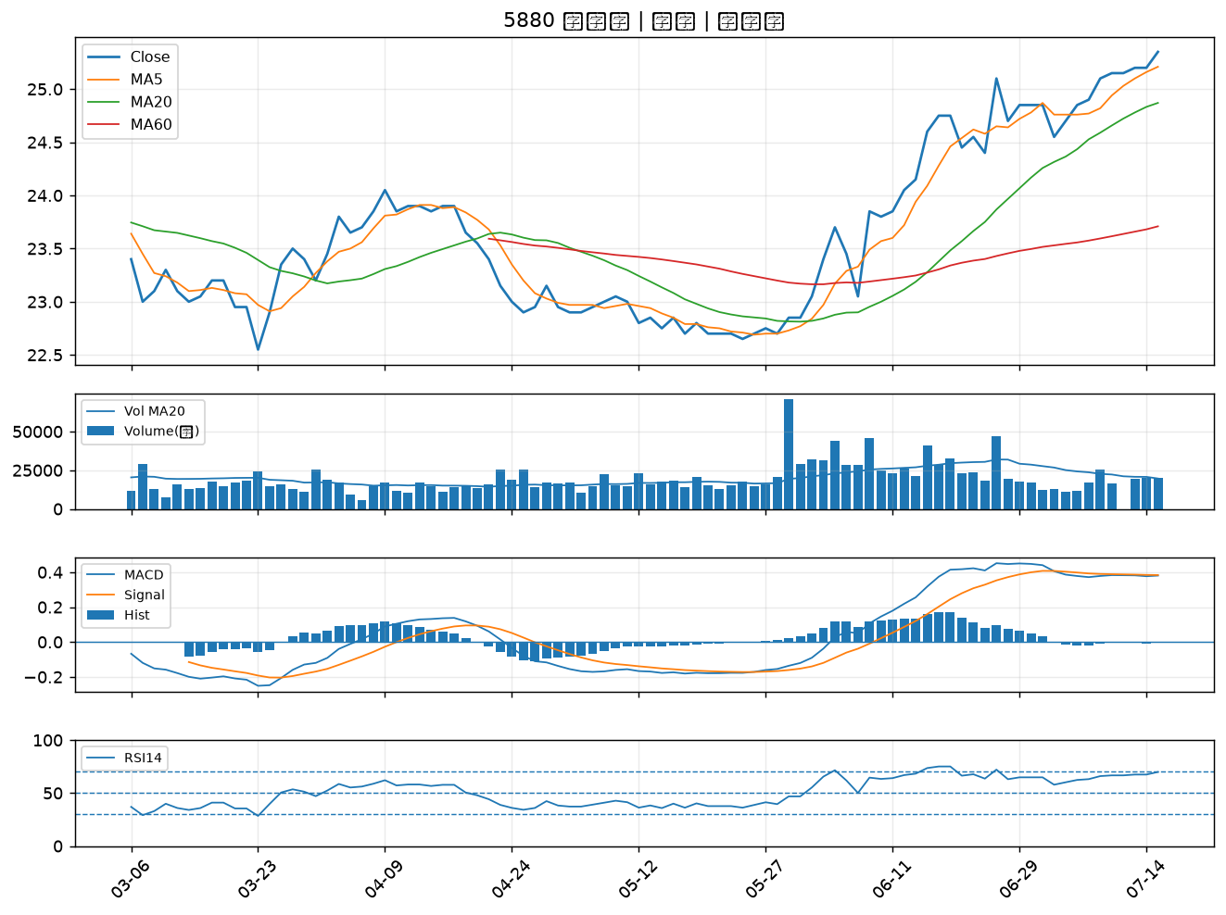

3189 景碩｜B級
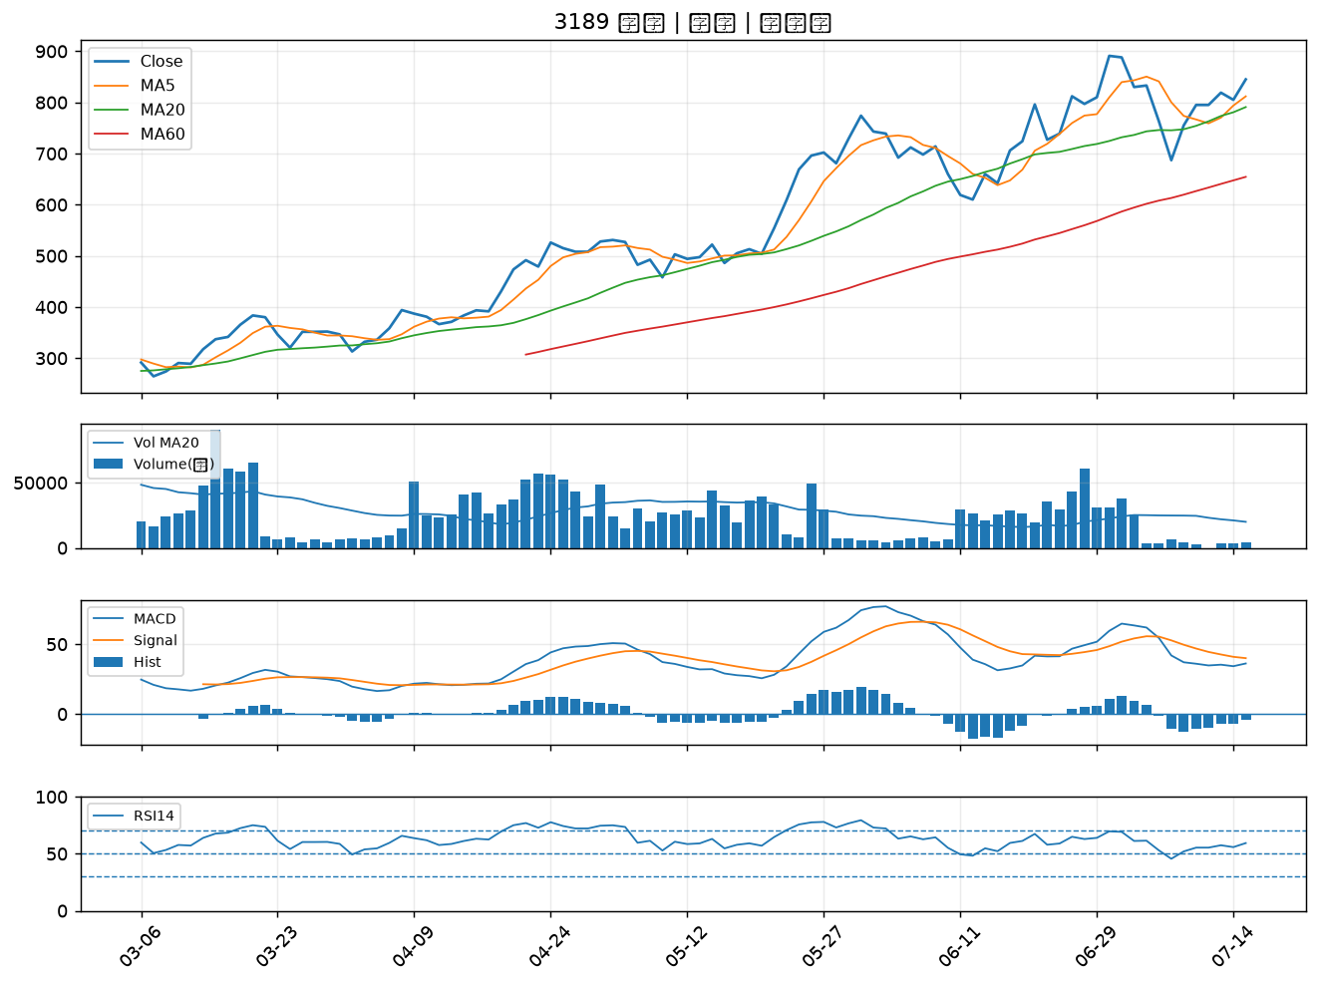

8039 台虹｜B級
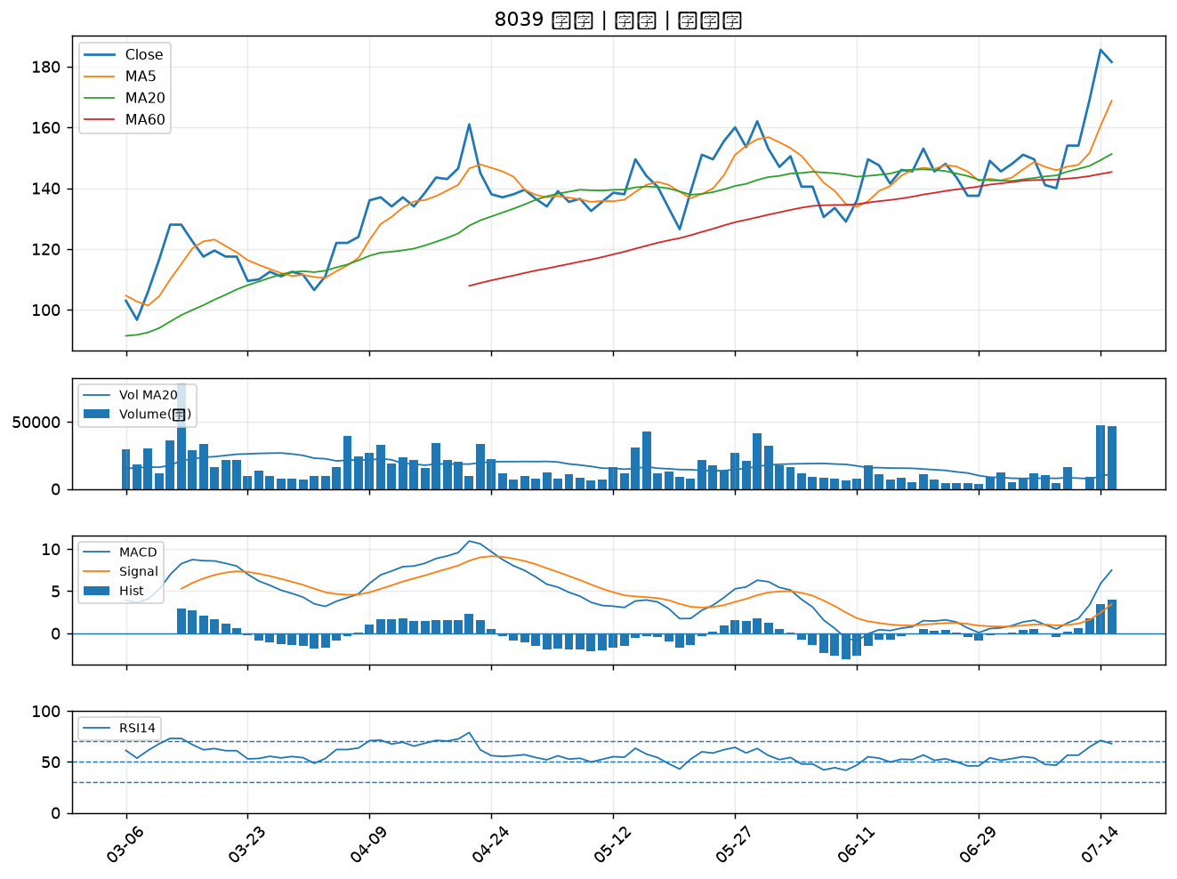

2382 廣達｜B級
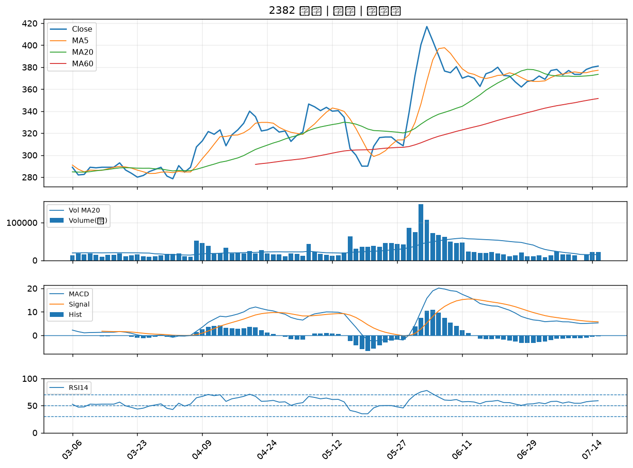

6919 康霈*｜B級

